关系图
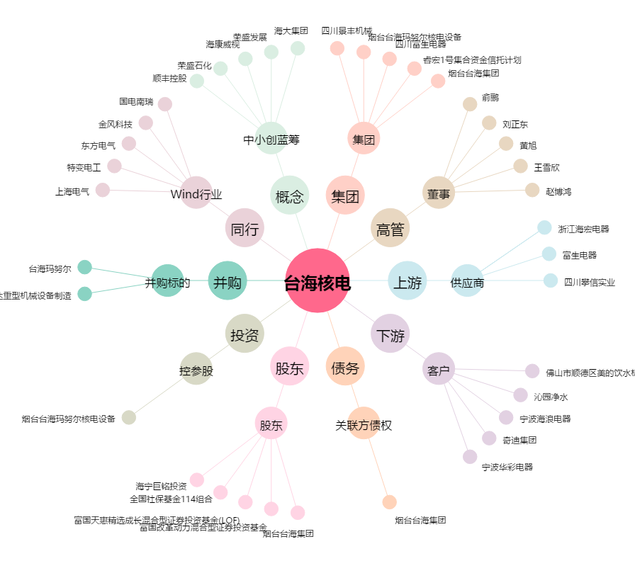
台海核电[002366.SZ] - 关系概览图

